实际与计划对比
工期进度表（多项目/大时间跨度）
序号 | 工作 | 开始时间 | 结束时间 | 完成率 | 工期
1 | 投资决策 | 2015-10-10 | 2015-11-09 | 70% | 31 | 甘特图标签名设置
2 | 获得土地使用权等 | 2015-11-10 | 2016-01-20 | 70% | 72
3 | 工程设计 | 2015-11-10 | 2016-12-24 | 70% | 411 | 标签1（完成度）： | 已完成度
4 | “三通一平”等 | 2016-02-07 | 2016-02-26 | 70% | 20
5 | 土地开挖 | 2016-02-27 | 2016-03-10 | 70% | 13 | 标签2（计划工期）： | 计划工期
6 | 基础施工 | 2016-03-11 | 2016-06-09 | 70% | 91
7 | 给排水安装 | 2016-04-20 | 2016-05-14 | 70% | 25 | 标签3（当前时间）： | 当前时间
8 | 土方回填 | 2016-05-04 | 2016-06-09 | 70% | 37
9 | 基础验收 | 2016-06-10 | 2016-06-11 | 70% | 2
10 | 主体施工 | 2016-06-12 | 2016-09-30 | 70% | 111
11 | 主体装修 | 2016-10-04 | 2016-10-13 | 70% | 10 | 甘特图当前时间线位置
12 | 主体验收 | 2016-10-12 | 2016-10-16 | 70% | 5
13 | 填充墙砌体 | 2016-10-17 | 2017-01-04 | 70% | 80 | 当前时间： | 2017-01-01
14 | 内外墙装饰 | 2017-01-05 | 2017-04-08 | 70% | 94
15 | 楼地面工程 | 2017-02-28 | 2017-04-08 | 70% | 40
16 | 门窗安装 | 2017-03-02 | 2017-05-05 | 70% | 65
17 | 油漆粉刷 | 2017-04-06 | 2017-05-15 | 70% | 40
18 | 电梯安装 | 2017-05-16 | 2017-05-31 | 70% | 16 | 工期（灰色列）自动计算
19 | 用水设施安装 | 2017-06-01 | 2017-06-25 | 70% | 25
20 | 电器安装调试 | 2017-06-26 | 2017-07-31 | 70% | 36
工期实际进度甘特图
 |  |  | 已完成度 |  | 计划工期 |  | 当前时间
投资决策 | 2015-10-10 | 投资决策 | 21.7 | 投资决策 | 9.3 | 42736 | 0
获得土地使用权等 | 2015-11-10 | 获得土地使用权等 | 50.4 | 获得土地使用权等 | 21.6 | 42736 | 10
工程设计 | 2015-11-10 | 工程设计 | 287.7 | 工程设计 | 123.3 | 42736 | 10
“三通一平”等 | 2016-02-07 | “三通一平”等 | 14 | “三通一平”等 | 6 | 42736 | 10
土地开挖 | 2016-02-27 | 土地开挖 | 9.1 | 土地开挖 | 3.9 | 42736 | 10
基础施工 | 2016-03-11 | 基础施工 | 63.7 | 基础施工 | 27.3 | 42736 | 10
给排水安装 | 2016-04-20 | 给排水安装 | 17.5 | 给排水安装 | 7.5 | 42736 | 10
土方回填 | 2016-05-04 | 土方回填 | 25.9 | 土方回填 | 11.1 | 42736 | 10
基础验收 | 2016-06-10 | 基础验收 | 1.4 | 基础验收 | 0.6 | 42736 | 10
主体施工 | 2016-06-12 | 主体施工 | 77.7 | 主体施工 | 33.3 | 42736 | 10
主体装修 | 2016-10-04 | 主体装修 | 7 | 主体装修 | 3 | 42736 | 10
主体验收 | 2016-10-12 | 主体验收 | 3.5 | 主体验收 | 1.5 | 42736 | 10
填充墙砌体 | 2016-10-17 | 填充墙砌体 | 56 | 填充墙砌体 | 24 | 42736 | 10
内外墙装饰 | 2017-01-05 | 内外墙装饰 | 65.8 | 内外墙装饰 | 28.2 | 42736 | 10
楼地面工程 | 2017-02-28 | 楼地面工程 | 28 | 楼地面工程 | 12 | 42736 | 10
门窗安装 | 2017-03-02 | 门窗安装 | 45.5 | 门窗安装 | 19.5 | 42736 | 10
油漆粉刷 | 2017-04-06 | 油漆粉刷 | 28 | 油漆粉刷 | 12 | 42736 | 10
电梯安装 | 2017-05-16 | 电梯安装 | 11.2 | 电梯安装 | 4.8 | 42736 | 10
用水设施安装 | 2017-06-01 | 用水设施安装 | 17.5 | 用水设施安装 | 7.5 | 42736 | 10
电器安装调试 | 2017-06-26 | 电器安装调试 | 25.2 | 电器安装调试 | 10.8 | 42736 | 10

20天/格

工期实际进度甘特图
 |  |  | 已完成度 |  | 计划工期 |  | 当前时间
投资决策 | 2015-10-10 | 投资决策 | 21.7 | 投资决策 | 9.3 | 42736 | 0
获得土地使用权等 | 2015-11-10 | 获得土地使用权等 | 50.4 | 获得土地使用权等 | 21.6 | 42736 | 10
工程设计 | 2015-11-10 | 工程设计 | 287.7 | 工程设计 | 123.3 | 42736 | 10
“三通一平”等 | 2016-02-07 | “三通一平”等 | 14 | “三通一平”等 | 6 | 42736 | 10
土地开挖 | 2016-02-27 | 土地开挖 | 9.1 | 土地开挖 | 3.9 | 42736 | 10
基础施工 | 2016-03-11 | 基础施工 | 63.7 | 基础施工 | 27.3 | 42736 | 10
给排水安装 | 2016-04-20 | 给排水安装 | 17.5 | 给排水安装 | 7.5 | 42736 | 10
土方回填 | 2016-05-04 | 土方回填 | 25.9 | 土方回填 | 11.1 | 42736 | 10
基础验收 | 2016-06-10 | 基础验收 | 1.4 | 基础验收 | 0.6 | 42736 | 10
主体施工 | 2016-06-12 | 主体施工 | 77.7 | 主体施工 | 33.3 | 42736 | 10
主体装修 | 2016-10-04 | 主体装修 | 7 | 主体装修 | 3 | 42736 | 10
主体验收 | 2016-10-12 | 主体验收 | 3.5 | 主体验收 | 1.5 | 42736 | 10
填充墙砌体 | 2016-10-17 | 填充墙砌体 | 56 | 填充墙砌体 | 24 | 42736 | 10
内外墙装饰 | 2017-01-05 | 内外墙装饰 | 65.8 | 内外墙装饰 | 28.2 | 42736 | 10
楼地面工程 | 2017-02-28 | 楼地面工程 | 28 | 楼地面工程 | 12 | 42736 | 10
门窗安装 | 2017-03-02 | 门窗安装 | 45.5 | 门窗安装 | 19.5 | 42736 | 10
油漆粉刷 | 2017-04-06 | 油漆粉刷 | 28 | 油漆粉刷 | 12 | 42736 | 10
电梯安装 | 2017-05-16 | 电梯安装 | 11.2 | 电梯安装 | 4.8 | 42736 | 10
用水设施安装 | 2017-06-01 | 用水设施安装 | 17.5 | 用水设施安装 | 7.5 | 42736 | 10
电器安装调试 | 2017-06-26 | 电器安装调试 | 25.2 | 电器安装调试 | 10.8 | 42736 | 10

30天/格

说明
 | 数据表以外含有后台数据，请勿随意改动Excel其他内容

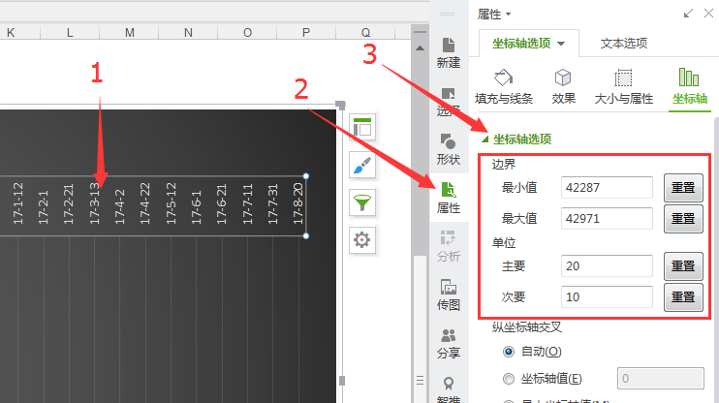
如果你想更改时间轴跨度

 |  | 输入日期 | 2017-01-01

 |  | 对应数值 | 42736

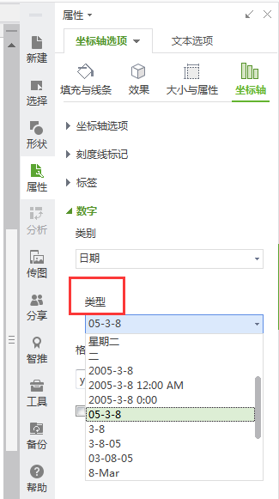
如果你想更改日期格式

